界面&功能
锻造-装备强化系统 |  |  |  | 功能基础规则
强化界面

 | 强化界面设计
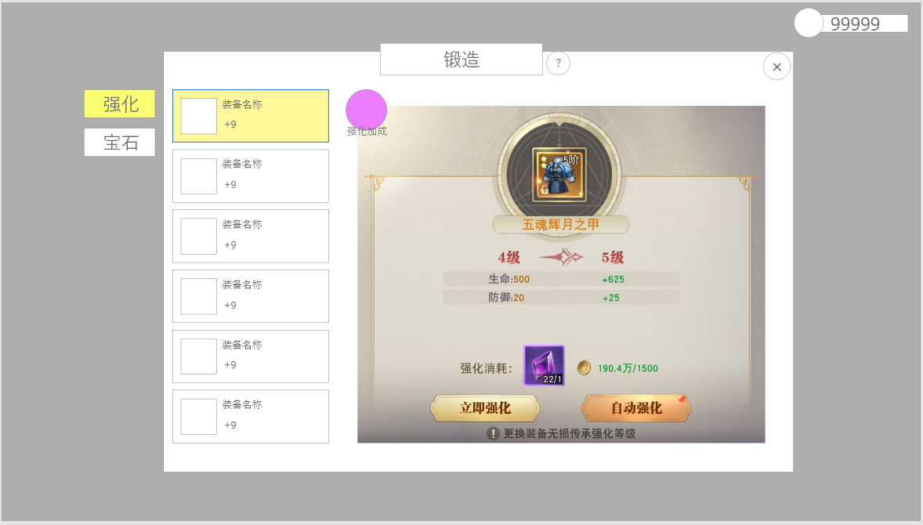
1
 |  |  |  |  | 2.装备强化部位
 |  | 1.锻造界面1级页签 |  |  | ▶ | 仅可强化已穿戴的部位
 |  | ▶ | 强化页签 |  | ▶ | 若部位未穿戴，则点击后弹出提示：“请先穿戴装备。”；同时点击不切换部位，依旧停留选中在之前的部位
6
 |  | ▶ | 宝石页签 |  | ▶ | 总计分为武器，衣服，头盔，项链，手镯，戒指，腰带，靴子共八个部位

3
 |  | 2.装备强化部位 |  |  | 3.当前选中强化部位
 |  | ▶ | 显示所有可强化部位，列表可滑动 |  | ▶ | 点击某个部位后会将该部位图标显示在该位置代表被选中
 |  | ▶ | 根据角色当前穿戴装备部位显示装备图标
 |  | ▶ | 已穿戴的装备显示装备名称、强化次数 |  | 4.当前选中强化部位强化属性区域
 |  | ▶ | 未穿戴的部位则显示空槽，并将名称替换显示为：未穿戴 |  | ▶ | 显示当前选中部位当前-下一级强化属性
4
 |  | ▶ | 选中的部位有对应选中效果 |  | ▶ | 不同部位单件 的单件强化属性可配置差异，属性条例最多存在三个，最少存在一个
 |  |  |  |  | ▶ | 当强化满级后，下级属性的等级替换显示为：已满级；下方的属性加成数值为空
 |  | 3.当前选中强化部位 |  |  | ▶ | 强化的等级上限为+10
 |  | ▶ | 选中后，图标和名称会显示为选中的穿戴装备。
 |  |  |  |  | 5.强化按钮与资源消耗
 |  | 4.当前选中强化部位强化属性区域 |  |  | ▶ | 强化按钮：点击后对当前选中的装备进行一次强化，并播放强化升级特效；若材料不足，则弹出提示：材料不足。
 |  | ▶ | 左侧为默认显示当前强化等级，下方为此时生效的所有属性 |  | ▶ | 资源消耗
 |  | ▶ | 右侧显示为下一级的强化等级，其下方显示在现有属性基础上提升的属性，用“+”作为前缀。 |  | ▶ | 自动强化：点击后，将按默认顺序装备栏位，消耗进行依次强化，播放强化界面特效。
2
 |  |  |  |  |  | 直到资源不足则自动强化停止。
 |  | 5.强化按钮与资源消耗
 |  | ▶ | 强化按钮 |  | 6.强化加成
 |  | ▶ | 自动强化按钮 |  | ▶ | 当满足条件后即会对角色生效额外属性
 |  | ▶ | 资源消耗：包括材料+货币 |  | ▶ | 当满足多个条件时，仅生效最高级的属性显示
5
 |  | ▶ | 材料消耗显示具体道具图标，左侧为拥有数量，右侧为消耗数量。 |  | ▶ | 强化加成总计最多为两种属性
 |  |  | 当数量不满足时，数量显示变为橙色
 |  |  | 点击道具图标将弹出该道具的tips
 |  | ▶ | 货币消耗仅显示图像与数量（如示意图），左侧为实际拥有货币数量，右侧为需消耗的数量
 |  |  | 当数量不足时，数量显示变为橙色。

 |  | 6.强化加成按钮
强化加成弹窗 |  | ▶ | 点击后展开额外弹窗
 |  | ▶ | 当前激活的套装加成将有颜色区别标注(如图，此时强化6效果生效，底图有长条颜色示意)
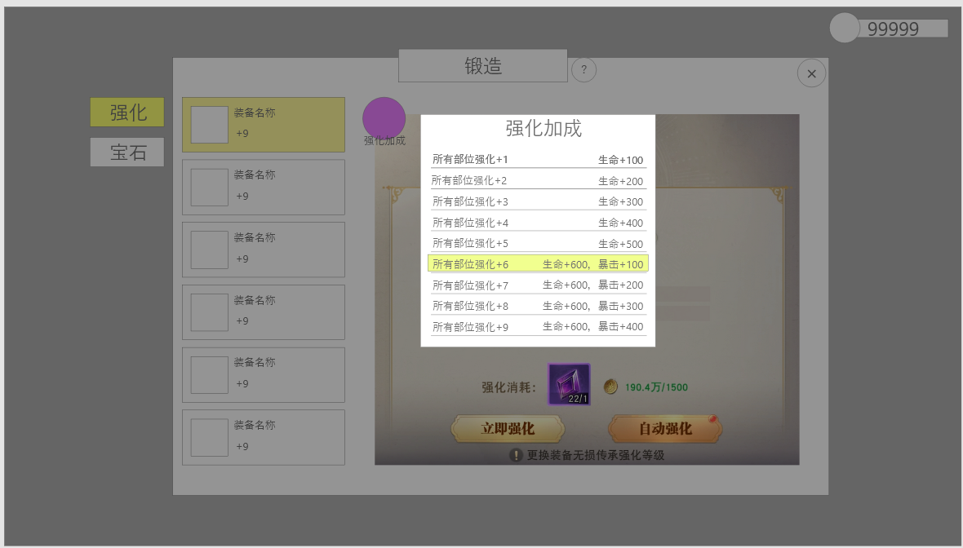
 |  | ▶ | 可浏览所有额外加成和激活条件

 |  | 7.强化成功需播放强化成功界面特效

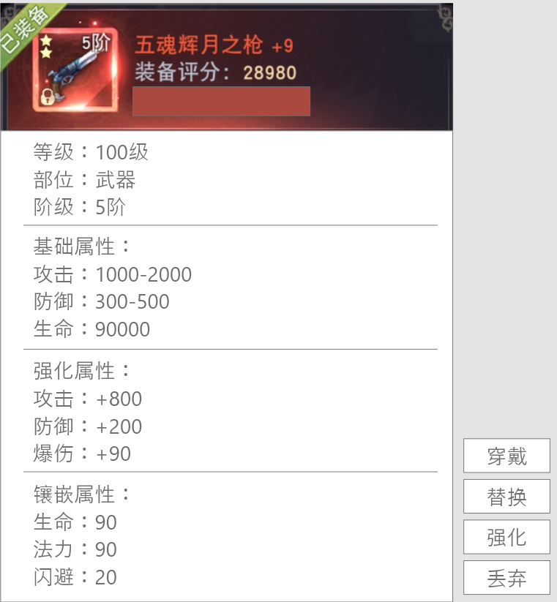
装备弹窗
 |  | 1.弹窗固定长度，当词条数量过多时可滑动 |  |  | 1.装备评分
 |  |  | 滑动时顶部的品质底不懂，下方内容滑动 |  | 根据装备基础属性+强化属性+镶嵌属性的总加成计算的战力所得

 |  |  |  |  | 2.当装备穿戴时需要显示已穿戴状态

 |  |  |  |  | 3.（在背包点击）当选中装备未装备但目标部位已穿戴装备时
 |  |  |  |  | 此时弹窗显示两个装备，左侧为当前穿戴装备信息，右侧为点击的装备信息
 |  |  |  |  | 在右侧装备弹窗的右下角显示操作按钮，点击替换自动将当前穿戴装备

参考界面
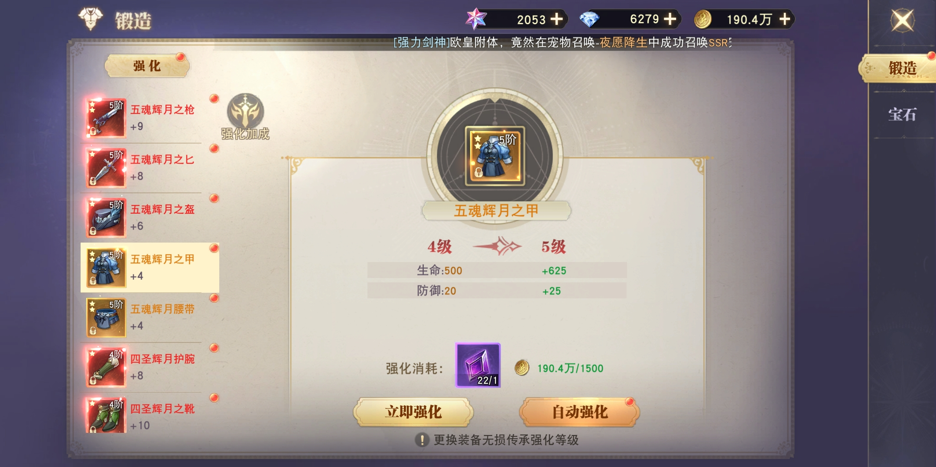
参考图

 | 参考游戏

功能美需
UI需求

 | 序号 | 类型 | 对应界面 | 内容 | 功能需求 | 策划建议 | 参考图
 | 1 | UI | 强化界面 | 需如图所示的界面效果，保持基本结构
 | 2 | UI | 强化加成弹窗 | 需如图所示的界面效果，保持基本结构 |  |  | 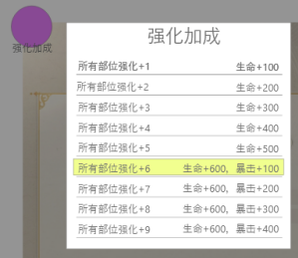

背景图需求

 | 序号 | 类型 | 对应界面 | 内容 | 功能需求 | 策划建议 | 参考图

道具图标需求

动效需求

 | 序号 | 类型 | 内容 | 描述 | 功能需求 | 策划建议 | 参考图
 | 1 | 动画特效 | 强化成功特效 |  |  |  | 

其他 （ICON，模型，表情等）

 | 序号 | 类型 | 对应界面 | 内容 | 功能需求 | 策划建议 | 参考图

